Arkusz2
FIZYKA - Pakiet nr 4 - pracownia multimedialna

L.p. | Nazwa | Zdjęcie | Opis | Link | cena brutto w zł | Ilość | Wartość brutto w zł
1 | FIZYKA I ASTRONOMIA INTERAKTYWNE MODELE 3D CORINTH ON-LINE | 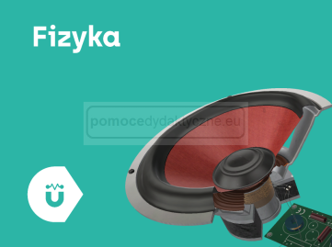 | Fizyka i Astronomia INTERAKTYWNE MODELE 3D Corinth ON-LINE Modele w aplikacji pozwolą efektywnie zilustrować temat każdej lekcji i sprawić, by materiały stały się atrakcyjne w przekazie. To tylko kliknięć ! Bez obaw o naruszanie praw autorskich. Wizualne biblioteki modeli 3D zawierają wszystkie treści z programu nauczania szkoły podstawowej i średniej. Stworzone i zweryfikowane we współpracy z uznanymi w świecie uczelniami. | https://www.pomocedydaktyczne.eu/p11706,fizyka-i-astronomia-interaktywne-modele-3d-corinth-on-line.html | 2,970.00 zł | 1 | 2,970.00 zł
2 | FIZYKA - MULTIMEDIALNE PRACOWNIE PRZEDMIOTOWE | 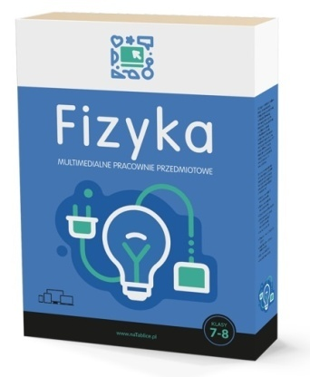 | Multimedialne Pracownie Przyrodnicze to sprawdzony merytorycznie materiał do nauki przy użyciu tablicy multimedialnej, przy pomocy którego przeprowadzisz ciekawe lekcje w szkole podstawowej oparte o zgodne z podstawą programową zasoby interaktywne. | https://www.pomocedydaktyczne.eu/p11265,fizyka-multimedialne-pracownie-przedmiotowe.html | 850.00 zł | 1 | 850.00 zł
3 | FIZYKA INTERAKTYWNE PLANSZE PRZYRODNICZE DLA KLAS 7-8, 80 PLANSZ |  | Przejrzyście zaprezentowane zagadnienia tematyczne, w czytelny sposób łączące definicje, wzory, schematy i wykresy. Przykładowe obliczenia krok po kroku. Symulacje, które pokazują, w jaki sposób zmiana czy dobór warunków lub danych, wpływają na przebieg i wynik prezentowanych zjawisk. Animacje i filmy obrazujące zjawiska fizyczne i przeprowadzanie doświadczenia. | https://www.pomocedydaktyczne.eu/p11700,fizyka-interaktywne-plansze-przyrodnicze-dla-klas-7-8-80-plansz.html | 490.00 zł | 1 | 490.00 zł
 |  |  |  |  | 4,310.00 zł | 3 | 4,310.00 zł

 | Powyższe zestawienie jest pomocą w składaniu zamówienia. Pakiety można dowolnie modyfikować i łączyć.

 | W razie pytań prosimy o kontakt:
 | tel. 693 530 835 | tel. 61/815 20 40 | tel. 94/ 37 313 35
 | E-mail biuro@pomocedydaktyczne.eu
 | www.pomocedydaktyczne.eu

 | Powyższe zestawienie jest pomocą w składaniu zamówienia. Pakiety można dowolnie modyfikować i łączyć.

